상품제안서
알로 FDA 인증 듀얼덴티 음파 전동칫솔 | 상품코드: S43693

 |  |  |  |  |  |  | 02-713-8555 | www.synergygift.co.kr
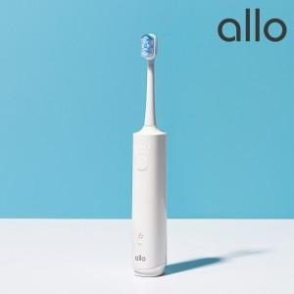

【상세/제작정보】

【인쇄/포장옵션】 | 레이저 / 포장지포장

【공급단가】 | 수량 | 10~ | 50~ | 100~ | 300~ | 500~
*VAT별도 | 단가 | 36,360원 | 35,490원 | 34,030원 | 33,160원 | 32,290원

【상품 URL】 | https://www.synergygift.co.kr:443/src/goods_detail.php?gdno=43693

